FIRISA
 |  |  |  |  |  |  |  |  |  |  |  | FIRISA® Système d’armature filetée

 |  |  |  |  |  |  |  |  |  |  |  |  |  |  |  | COMMANDE

Projet: |  |  |  |  |  |  |  |  |  |  |  |  |  | Date:
Adresse: |  |  |  |  |  |  | Ingénieur: |  |  | Entreprise: |  |  |  | Remarques:

Élément:
Plan n°: |  |  |  | signé:
Liste n°: |  |  |  | validé:

Formes et assemblages
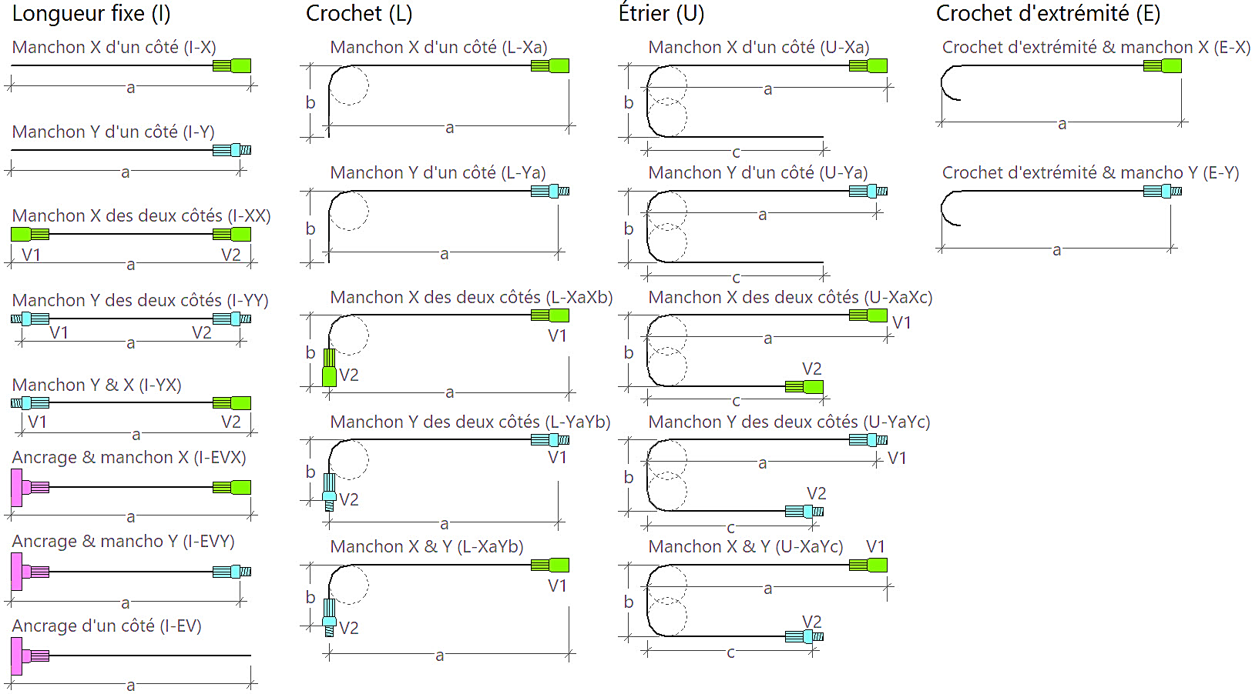

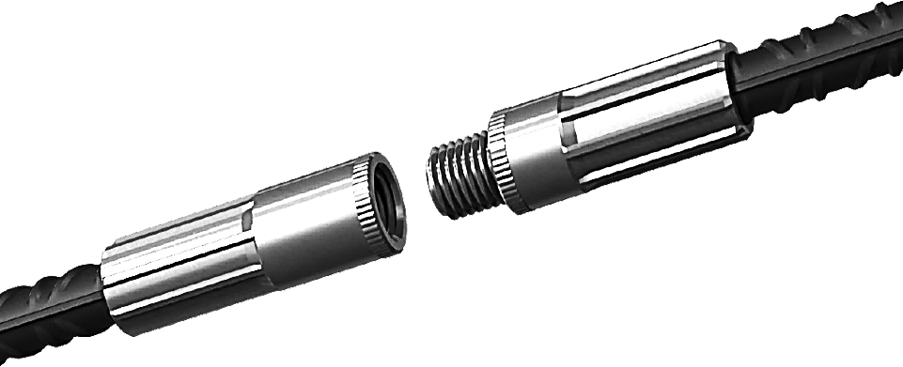

Xa: Manchon X longueur du côté a / Yb: Manchon Y longueur du côté b

Système d’armature filetée: |  |  |  | FIRISA® P |  | Acier d’armature passive: |  |  |  | B500B

Pos. | ø | Quantité | Forme | Dimensions |  |  |  | Type | Application |  |  |  | Accessoires |  | Exemple
 |  |  |  | a [cm] | b [cm] |  | c [cm] |  | V1 |  | V2

 |  |  |  |  |  |  |  |  |  |  |  |  |  |  | Pos. |  | BSP1
 |  |  |  |  |  |  |  |  |  |  |  |  |  |  | ø |  | 16
 |  |  |  |  |  |  |  |  |  |  |  |  |  |  | Quantité |  | 50
 |  |  |  |  |  |  |  |  |  |  |  |  |  |  | Forme |  | U
 |  |  |  |  |  |  |  |  |  |  |  |  |  |  | a [cm] |  | 85
 |  |  |  |  |  |  |  |  |  |  |  |  |  |  | b [cm] |  | 25
 |  |  |  |  |  |  |  |  |  |  |  |  |  |  | c [cm] |  | 85
 |  |  |  |  |  |  |  |  |  |  |  |  |  |  | Type |  | U-XaXc
 |  |  |  |  |  |  |  |  |  |  |  |  |  |  | V1 |  | DA-16/16
 |  |  |  |  |  |  |  |  |  |  |  |  |  |  | V2 |  | DA-16/16
 |  |  |  |  |  |  |  |  |  |  |  |  |  |  | Accessoires |  | SH
Autres cintrages et types de combinaison sur demande. |  |  |  |  |  |  |  |  |  | SH: Aide au coffrage- VL-100: Latte de pose s = 100mm-

Fischer Rista AG ǀ Hauptstrasse 90 ǀ 5734 Reinach ǀ 062 - 288 15 75 ǀ www.fischer-rista.ch

